Oppskrift
Quinoa-salat med glasert scampispydQuinoa-salat med glasert scampispyd
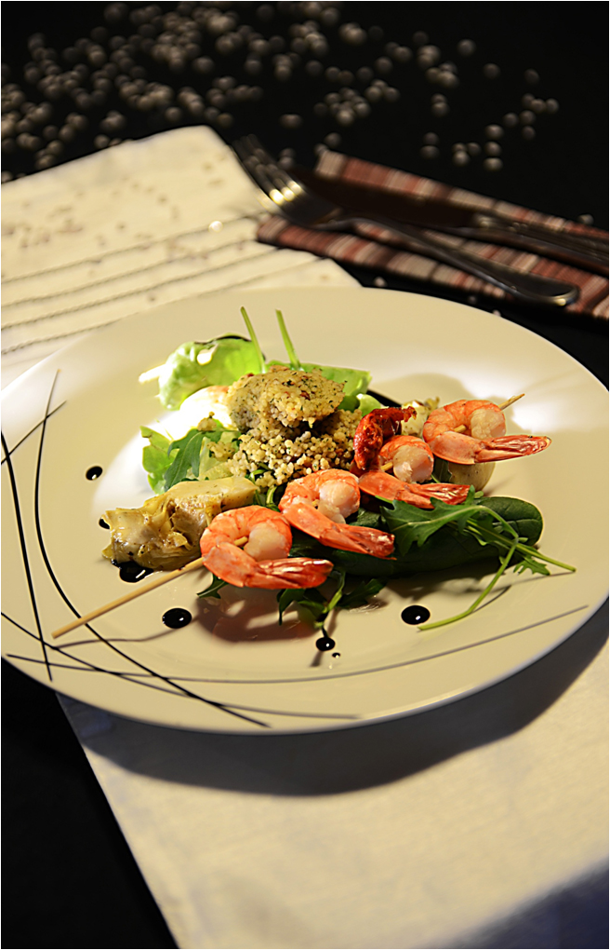

Quinoa: Mikse kyllingfond med vann. Kok opp og tilsett quinoakjernene. La koke 15 minutter under lokk. Tilsett salt og la svelle i 5 minutter. Scampi: Scampispydene grilles, ovnsbakes eller stekes. NB: Går meget raskt, ikke forstek disse og varm opp like før servering! Glaseres med kremet hvit balsamico like før servering. Salat: Artisjokkene skjæres i 4 båter og vårløken hakkes. Blandes med grønn salat og soltørket tomat. Blandes med den ferdige quinoaen, litt hakket persille og olivenolje. Servér Quinoasalaten med scampispydet, toppet med noen ekstra dråper hvit og sort kremet balsamico. Tips: Servér noen små skåler med Blue Dragon Sweet Chilisaus eller Hoisinsaus, alternativt Gotan Thai Coriander Woksaus!Quinoa: Mikse kyllingfond med vann. Kok opp og tilsett quinoakjernene. La koke 15 minutter under lokk. Tilsett salt og la svelle i 5 minutter. Scampi: Scampispydene grilles, ovnsbakes eller stekes. NB: Går meget raskt, ikke forstek disse og varm opp like før servering! Glaseres med kremet hvit balsamico like før servering. Salat: Artisjokkene skjæres i 4 båter og vårløken hakkes. Blandes med grønn salat og soltørket tomat. Blandes med den ferdige quinoaen, litt hakket persille og olivenolje. Servér Quinoasalaten med scampispydet, toppet med noen ekstra dråper hvit og sort kremet balsamico. Tips: Servér noen små skåler med Blue Dragon Sweet Chilisaus eller Hoisinsaus, alternativt Gotan Thai Coriander Woksaus!
Number of servingsNumber of servings | 1
EPDEPD | ProductProduct | Per servingPer serving |  | TotalTotal |  | QtyPerPackQtyPerPack | PackSizePackSize | PackUnitPackUnit | PackagingPackaging | ItemsItems
24610772461077 | Quinoa Gourmand *(Gluten,Hvete gluten,kan inneholde spor av Egg,Lupiner,Melk,Selleri,Sennep,Sesamfrø,Soya)Quinoa Gourmand *(Gluten,Hvete gluten,kan inneholde spor av Egg,Lupiner,Melk,Selleri,Sennep,Sesamfrø,Soya) | 0.1 | kgkg | 0 | kgkg | 6 | 1 | kgkg | 6x1kg6x1kg | 0
964676964676 | Kyllingfond *(Selleri)Kyllingfond *(Selleri) | 0.01 | ll | 0 | ll | 6 | 1 | ll | 6x1l6x1l | 0
 | Vann mikses ut med kyllingfonden Vann mikses ut med kyllingfonden |  |  | 0 |  |  |  |  |  | 0
 | Salt Salt |  |  | 0 |  |  |  |  |  | 0
 | Paradiso Scampi Spyd RPDTO 41/55 Paradiso Scampi Spyd RPDTO 41/55 | 0.06 | kgkg | 0 | kgkg |  |  |  |  | 0
 | Paradiso Artisjokker Mexicana Paradiso Artisjokker Mexicana | 0.06 | kgkg | 0 | kgkg |  |  |  |  | 0
11925251192525 | Semi Dried Tomater Semi Dried Tomater | 0.02 | kgkg | 0 | kgkg | 4 | 2.35 | kgkg | 4x2.35kg4x2.35kg | 0
 | Salat, grønn, etter ønske Salat, grønn, etter ønske |  |  | 0 |  |  |  |  |  | 0
 | Bladpersille, hakket Bladpersille, hakket |  |  | 0 |  |  |  |  |  | 0
 | Vårløk, hakket Vårløk, hakket |  |  | 0 |  |  |  |  |  | 0
590836590836 | Olivenolje Olivenolje |  |  | 0 |  | 4 | 5 | ll | 4x5l4x5l | 0
 | Il Torrione Hvit Balsamico Cream Il Torrione Hvit Balsamico Cream | 0.015 | ll | 0 | ll |  |  |  |  | 0
24600612460061 | Eddik Balsamicream *(Svoveldioksid eller sulfitter)Eddik Balsamicream *(Svoveldioksid eller sulfitter) | 10 | mlml | 0 | mlml | 3 | 500 | mlml | 3x500ml3x500ml | 0

 | * Allergens* Allergens

